R82 xpanda - Underreden
Utprovningsprotokoll Arbetsstolar Jämtland Västerbotten Norrbotten 200301-240228
Avtal: HSN/971/2019 |  |  |  | Version 200221
R82 x:panda
Utprovad av: _________________________ |  | Märkes: _________________________
Telefon: ____________________________ |  | Datum: _________________________

 |  |  |  |  | Standardutförande
Beskrivning
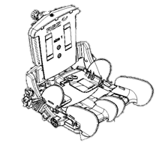
Sits
Svart, försedd med bendelare
och dynamisk gasfjäder för ryggvinkling.
Gasfjäder 100N till x:panda stl 1 & 2
Gasfjäder 150N till x:panda stl 3
Gasfjäder 350N till x:panda stl 4 |  |  |  |  | Standard är markerat med X

Artikel |  | Storlek | Artikel nr | Seasam nr

Sits, svart

Stl 1 |  | small | 318910111-02 |  | X
 |  | medium | 318910112-02 |  | X
 |  | large | 318910113-02 |  | X
Stl 2
 |  | small | 318910121-02 |  | X
 |  | medium | 318910122-02 |  | X
 |  | large | 318910123-02 |  | X

Stl 3 |  | small | 318910131-02 |  | X
 |  | medium | 318910132-02 |  | X
 |  | large | 318910133-02 |  | X

Armstöd, par |  | stl 1, 23 cm | 318910615-1 |  | X
exkl. överdrag |  | stl 2, 26 cm | 318910616-1 |  | X
 |  | stl 3, 29 cm | 318910617-1 |  | X

 |  |  |  |  | Tillbehör x:panda
Artikel |  |  | Artikel nr. | Sesam nr.
Ryggdyna, svart

Stl 1 |  | small | 318912211-60
 |  | medium | 318912212-60
 |  | large | 318912213-60

Stl 2 |  | small | 318912221-60
 |  | medium | 318912222-60
 |  | large | 318912223-60

Stl 3 |  | small | 318912231-60
 |  | medium | 318912232-60
 |  | large | 318912233-60

Sittdyna

Sittdyna, svart
Stl 1 |  | small | 318911211-60
 |  | medium | 318911212-60
 |  | large | 318911213-60

Stl 2 |  | small | 318911212-60
 |  | medium | 318911222-60
 |  | large | 318911223-60

Stl 3 |  | small | 318911231-60
 |  | medium | 318911232-60
 |  | large | 318911233-60

Band för sits
För användning utan bendelare
 |  | stl 1 | 318910251
 |  | stl 2 | 318910252
 |  | stl 3–4 | 318910253

Fast gasfjäder för rygg |  | stl 1–2 | 318911001
 |  | stl 3 | 318911002

Fast stag för rygg 90° |  | stl 1-2 | 318911501
 |  | stl 3 | 318911503
 |  | stl 4 | 318911504

Extra dynamisk gasfjäder-kit för rygg |  | stl1–2 (50N) | 318911050
 |  | stl1–2 (100N) | 318911100
 |  | stl 1-2 (150N) | 318911125
 |  | stl 3 (150N) | 318911150
 |  | stl 3 (250N) | 318911250
 |  | stl 3 (300N) | 318911300

Breddningssats ryggstöd |  | +5 cm | 318910409-45
Passar x:panda stl 4

Överarmsstöd | till fasta bålstöd | stl 1 | 318910407-11
 |  | stl 2 | 318910407-22

Överarmstöd justerbart |  | stl 1 | 318910407-10
Monteras separat eller i |  | stl 2 | 318910407-20
kombination med fasta bålstöd

Armstöd, par |  | stl 1, 23 cm | 318910615-2
inkl. överdrag |  | stl 2, 26 cm | 318910616-2
 |  | stl 3, 29 cm | 318910617-2

Överdrag armstöd, par |  | stl 1-2 | 318910615-20
 |  | stl 3 | 318910616-20

Justeringsskruv armstöd |  | stl 1-3 | 318910615-11

Höftstöd multijusterbara x:panda stl 4, par
Höftstöd multijusterbara x: panda stl 4* |  |  | 318910404-44
Höftstöd multijusterbara x: panda stl 4** |  |  | 318910404-45

* till armstöd dubbelt stag (318910618)
** till armstöd enkelt stag x:panda stl 4 (318910619, 318910619-P)

Bord
Grått |  | stl 1 | 318910725-1
Grått |  | stl 2 | 318910725-2

Svängbart, grått |  | stl 1 | 318910720-1
Svängbart, grått |  | stl 2 | 318910720-2

Armstöd bord | par | B:17 x L:34 cm | 318910730

Griphandtag till bord
 |  |  | 318910750

Lekbåge |  | one size | 318910740

Suflett |  |  | 31SN67-9901
One size

Suflett
passar på x:panda |  | svart stl 1 | 318740110
 |  | svart stl 2 | 318740120
Adapter
Sufflett Stingray | för montering x:panda |  | 319589100

Mellandyna, rygg
passar till sitsstorlek |  | 1 | 318910406-1
 |  | 2 | 318910406-2
 |  | 3 | 318910406-3

Ländryggstöd |  | one size | 318910407

Ryggförlängare | 23x1x5 cm | stl 1 | 318910655-160
 | 28x10x5 cm | stl 2 | 318910655-260
 | 33x10x5 cm | stl 3 | 318910655-360

Kildynor sits, par | stl 1 | Bredd: 6 cm | 318910400-1
 | stl 1-2 | Bredd: 8 cm | 318910400-2
 | stl 1-3 | Bredd: 10 cm | 318910400-3
 | stl 2-3 | Bredd: 12 cm | 318910400-4
 | stl 3 | Bredd: 15 cm | 318910400-5

Polstringsdynor sits, set |  | stl 1 | 318910404-PAD1
inre/yttre knästöd, höftstöd |  | stl 2 | 318910404-PAD2
Tjocklek 2 cm |  | stl 3 | 318910404-PAD3

Fixlock med fäste av axelrem
set, beslag
 |  | stl 1-3 | 318910260

Bendelare, förlängd
Mått: LxBxH | 17x7x17 cm | stl 1-4 | 318910408-10
 | 24x9x22 cm | stl 3-4 | 318910408-20
Polstring |  | One Size | 318910655-360

Underrede
R82 High-Low / High-Low:x

Beskrivning |  |  | Artikel nr. | Sesam nr.

Underrede, höj- och sänkbart

High-low:x, inneunderrede
för x:panda
 | Gas, för sits 1-2 | stl A | 318911603-02 |  | X
 | Gas, för sits 3 | stl B | 318911605-02 |  | X

 | EL, för sits 1-2 | stl A | 318911603-02EL |  | X
 | EL, för sits 3 | stl B | 318911605-02EL |  | X

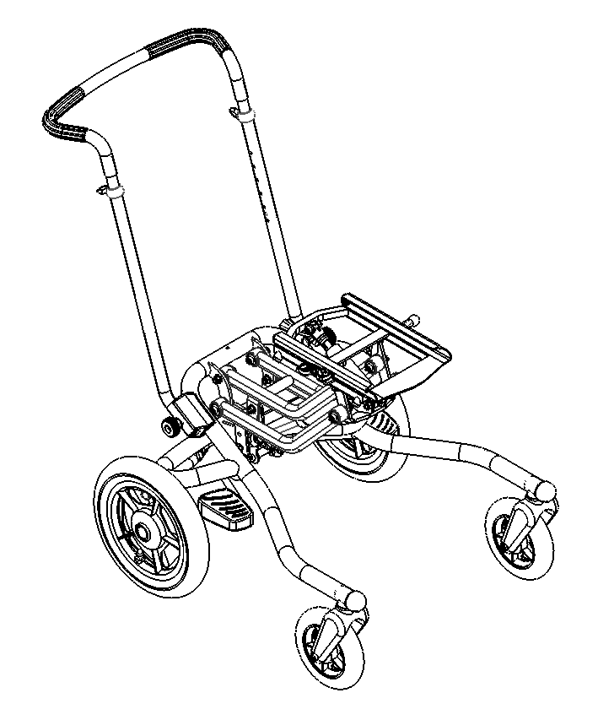
High-low:x, uteunderrede
för x:panda
 | EL, för sits 1-2 | stl A | 318911613-02EL |  | X
 | EL, för sits 3 | stl B | 318911615-02EL |  | X

Körbygel
Vinkelställbar |  | one size | 318910555 |  | X
För High-low:x och High-Low

Transportfäste High Low/High Low:x uteunderrede |  |  | 31980910 |  | X
Två transportfästen monteras bakpå underredet
två transportfästen monteras frampå uteunderredet.

 |  |  |  |  | Tillbehör High Low / High-low:x
Artikel |  |  | Artikel nr. | Sesam nr.

Körbygel
För High-Low:x, High-Low |  | one size | 318910545

Vinkelställbar, extra lång |  | one size | 318910565
För High-low:x, High-Low
(passar bra till större sitsar)

Tiltreglage körbygel | High-low/High-low:x | stl 1-2 | 3189550-TILT
 | High-low:x | stl 3 | 318910550-KIT
Höjdreglage körbygel | High-low/High-low:x | stl 1-2 | 3189550-LIFT

Hel fotplatta
Stl 1 | BxD: 31x19 cm |  | 3195145-1
 | med rör-anslutning 5 cm lång, endast under fotplattan

Stl 2 | BxD: 36x23 cm |  | 3195145-2
 | med rör-anslutning 15 cm varav ca 10 cm över fotplattan

Stl 3 | BxD: 41x24 cm |  | 3195145-3
 | med rör-anslutning 15 cm varav ca 10 cm över fotplattan

Fotlåda |  | stl 1 | 3195145-1BOX
till hel fotplatta inkl polstring |  | stl 2 | 3195145-2BOX
 |  | stl 3 | 3195145-3BOX

 | Förhöjningsdel fotplatta hel |  | 3189129
 | Förhöjningsdel fotplatta hel |  | 3189135
 | vid högre montering

Vadstöd | för hel fotplatta |  | 3185131

Delade fotplattor, individuellt justerbara, par
 |  | stl 1 | 3189143-1
 |  | stl 2 | 3189143-2
 |  | stl 3 | 3189143-3

Fotstödsstag

 | Stag till hel fotplatta
 | Passar till High-low:x, High-low (xxxxxxx-03)
 |  | 15 cm | 318910820-1
 |  | 29 cm | 318910820-2
 |  | 35 cm | 318910820-3

 | Stag till hel fotplatta, förlängt fäste
 |  | 15 cm | 318910821-1
 |  | 29 cm | 318910821-2
 |  | 35 cm | 318910821-3

 | Stag till delade fotplattor
 | Passar till High-low:x och High-low (xxxxxxx-03)
 |  | 19 cm | 318910840-1
 |  | 29 cm | 318910840-2
 |  | 35 cm | 318910840-3

 | Stag till delade fotplattor, förlängt fäste
 |  | 19 cm | 318910841-1
 |  | 29 cm | 318910841-2
 |  | 35 cm | 318910841-3

Fotstöd, multijusterbara, delade, komplett
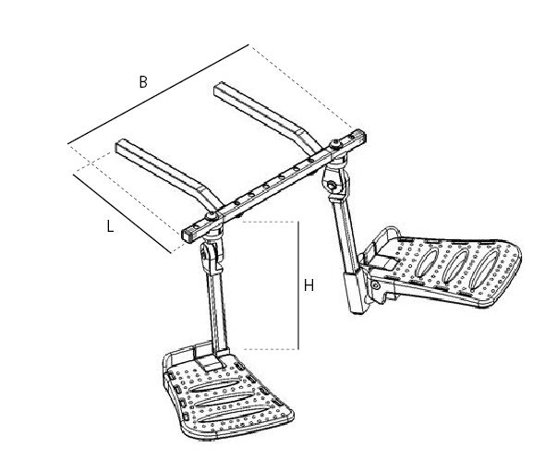
 | Stl (cm) | L B H
 | stl A | 15,5 21 18 | 318910851-1
 |  | " " 31 | 318910851-2
 |  | " " 35 | 318910851-3
 |  | L B H
 | stl B | 21 21 18 | 318910852-1
 |  | " " 31 | 318910852-2
 |  | " " 35 | 318910852-3

Extra breddutvidgning, set |  |  | 318910855
Ger extra bredd mellan fotstöden

Tippskydd High-Low, inneunderrede |  |  | 3189951-01

Adapter för eftermontering av |  | stl 1 | 318911610-90
transportfäste x:panda uteunderrede |  | stl 2 | 318911610-91

Underrede R82 Multi Frame

Beskrivning |  |  | Artikel nr. | Sesam nr.

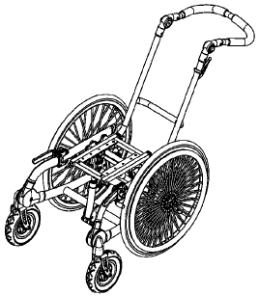
Rullstolsunderrede Multi Frame
Drivhjul
 | stl 1 | 22" | 31971152210 |  | X
 | stl 2 | 22" | 31972152210 |  | X
 | stl 3 | 22" | 31973152210 |  | X

Transportfäste |  |  | 31970905 |  | X
OBS! Ryggfäste till Panda Futura stl 3 och
stl 4, art. nr 31980904 för transport i bil tillsammans
med Multi Frame

Adapter
Adapter för x:panda stl 1,2,3 eller Panda Futura stl 1-4 |  |  | 318911610-98 |  | X
på Multi Frame

 |  |  |  |  | Tillbehör Multi Frame
Artikel |  |  | Artikel nr. | Sesam nr.

Hel fotplatta
Stl 1 | BxD: 31x19 cm |  | 3195145-1
 | med rör-anslutning 5 cm lång, endast under fotplattan

Stl 2 | BxD: 36x23 cm |  | 3195145-2
 | med rör-anslutning 15 cm varav ca 10 cm över fotplattan

Stl 3 | BxD: 41x24 cm |  | 3195145-3
 | med rör-anslutning 15 cm varav ca 10 cm över fotplattan

Vadstöd | för hel fotplatta |  | 3185131

Delade fotplattor, individuellt justerbara, par
 |  | stl 1 | 3189143-1
 |  | stl 2 | 3189143-2
 |  | stl 3 | 3189143-3

Fotstödsstag

 | Stag till hel fotplatta
 |  | 15 cm | 318910820-1
 |  | 29 cm | 318910820-2
 |  | 35 cm | 318910820-3

 | Stag till hel fotplatta, förlängt fäste
 |  | 15 cm | 318910821-1
 |  | 29 cm | 318910821-2
 |  | 35 cm | 318910821-3

 | Förhöjningsdel till fotplatta one size |  | 3185135
 | (kräver 318910820-x eller 318910821-x)

 | Stag till delade fotplattor
 |  | 19 cm | 318910840-1
 |  | 29 cm | 318910840-2
 |  | 35 cm | 318910840-3

 | Stag till delade fotplattor, förlängt fäste
 |  | 19 cm | 318910841-1
 |  | 29 cm | 318910841-2
 |  | 35 cm | 318910841-3

Fotstöd multijusterbara, delade, komplett

 | Stl (cm) | L B H
 |  | 21 21 18 | 318910852-1
 |  | " " 31 | 318910852-2
 |  | " " 35 | 318910852-3

Extra breddutvidgning, set |  |  | 318910855
Ger extra bredd mellan fotstöden

Bricka för ventilator Multi Frame stl 2–3
 | (LxBxH) | 31x30x5 cm | 31970815

Stänkskärmar |  | 22" drivhjul | 31980522-1
 | Kit för eftermontering | 22" drivhjul VB | 31980525-TBKIT
 | Gäller underreden tillverkade före jan 2016

Ekerskydd 22" drivhjul |  |  | 31970922

